상품제안서
카르페디엠 가로 스트라이프 울100 머플러 (MF053) | 상품코드: F31690

 |  |  |  |  |  |  | 02-412-0044 | www.easy1.co.kr
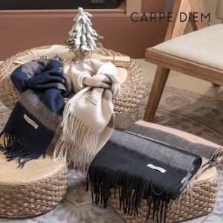

【상세/제작정보】

【인쇄/포장옵션】 | 스티커 / 포장지포장

【공급단가】 | 수량 | 50~ | 100~ | 500~ | 1,000~ | 2,000~
*VAT별도 | 단가 | 15,000원 | 14,760원 | 14,400원 | 14,040원 | 13,800원

【상품 URL】 | http://www.easy1.co.kr/src/goods_detail.php?gdno=31690

